问题
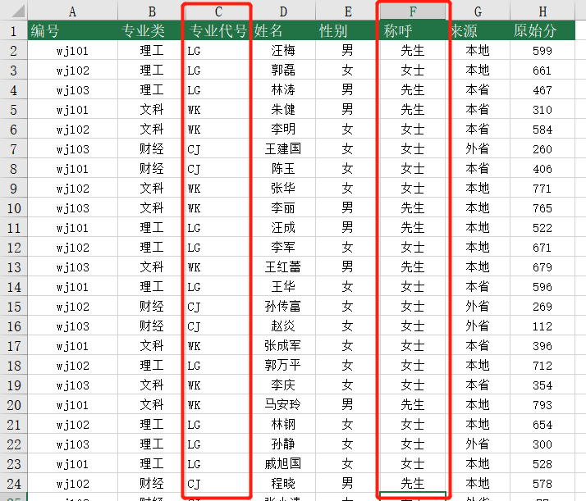
 |  | 课后小练习

任务1：
 | 使用IF函数填充“数据表”中的“称呼”列，如果性别为“男”称呼为“先生”，性别为“女”称呼为“女士”。

任务2：
 | 根据专业类计算专业代号，理工代号为“LG”，文科代号为“WK”，财经代号为“CJ”。
 | 完成效果如下图。

